Dashboard
BLOCK 139

 | VERSION | 1.0.0

Chuyên Đề Phát Triển Web 1

Evidance
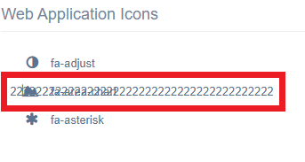
Hình 1

Hình 2

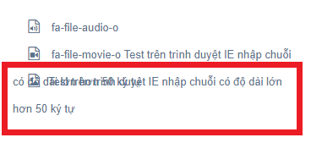
Hình 3

Hình 4.1 |  | Hình 4.2
 |  | (Kết quả)

Hình 5.1 |  | Hình 5.2
 |  | (Kết quả)

Hình 6.1 |  | Hình 6.2
 |  | (Kết quả)

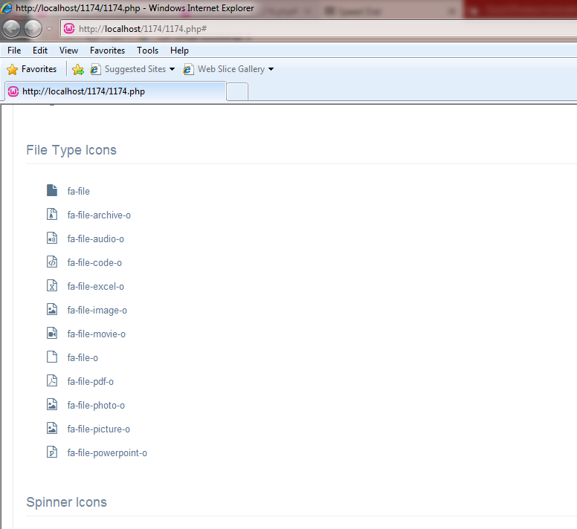
Hình 7

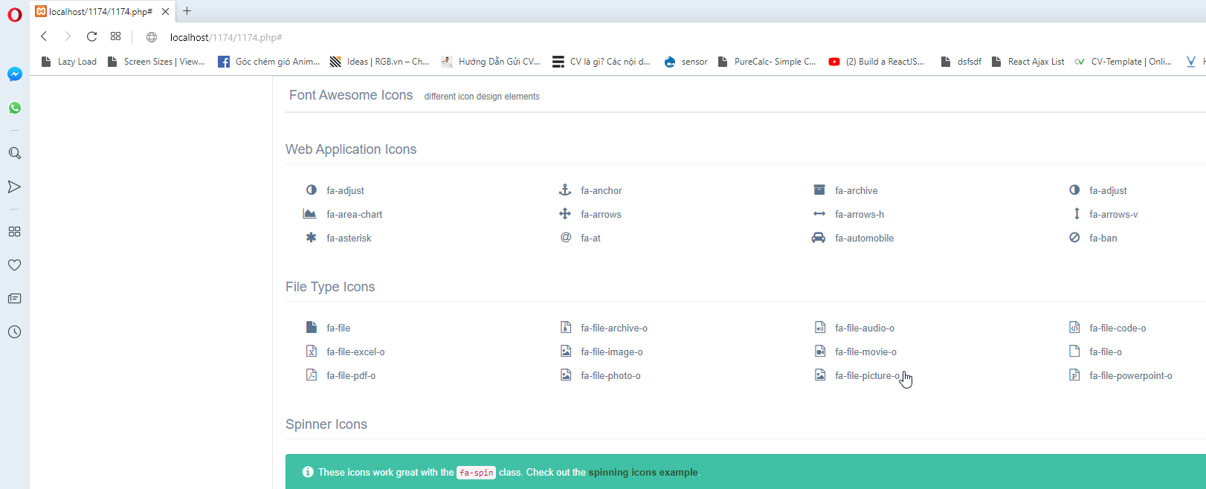
Hình 8

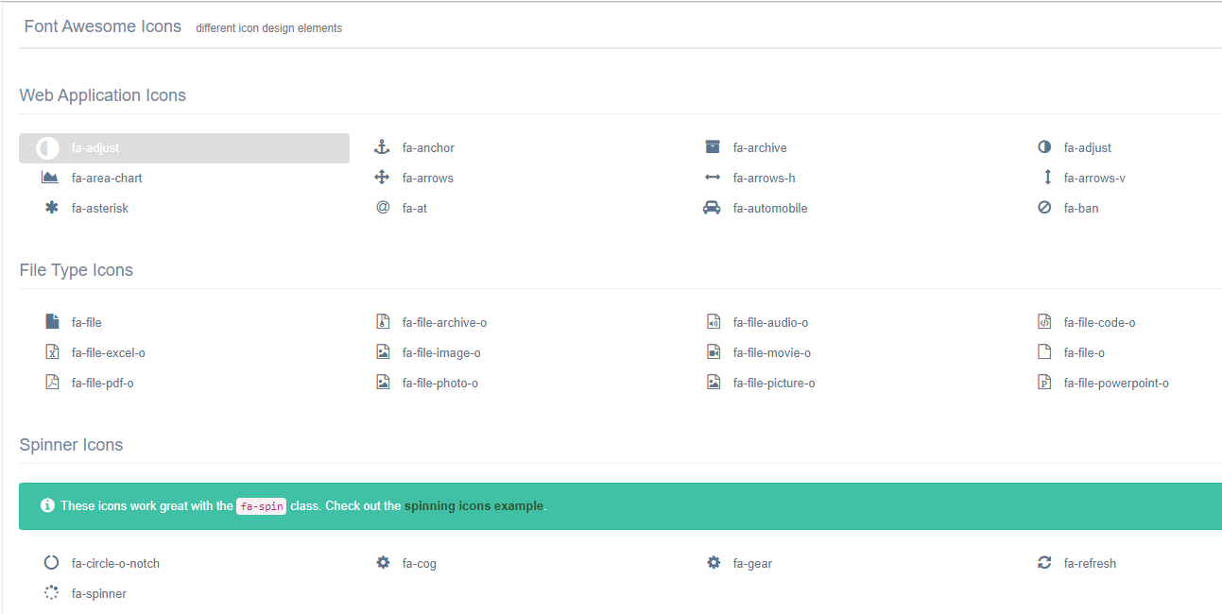
Hình 9

Hình 10

Hình 11

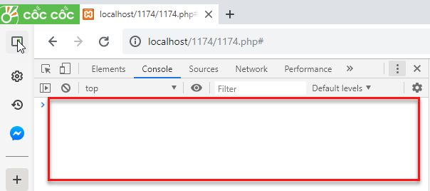

Hình 12

Hình 13

Hình 14

Hình 15

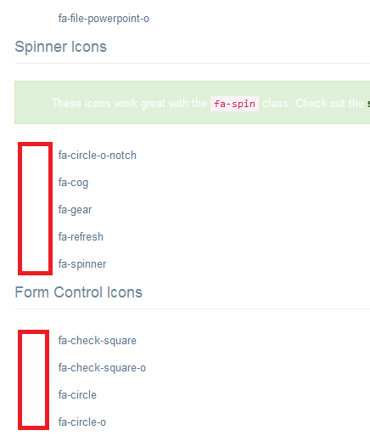
Hình 16

Hình 17

Hình 18

Hình 19

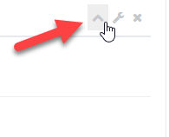
Hình 20.1 | Hình 20.2

Hình 21.1 | Hình 21.2

